信用交易
融资融券市场交易数据统计(2025-02-12)

标的证券 | 融资融券余额（亿元） | 融资余额（亿元） | 融券余额（亿元） | 融资买入额（亿元） | 融资融券规模变化（亿元） | 融资余额增幅(‰) | 融券余额增幅(%)
统计数据 | 18,537.21 | 18,383.24 | 111.74 | 1,716.80 | 74.73 | 3.89 | 2.45
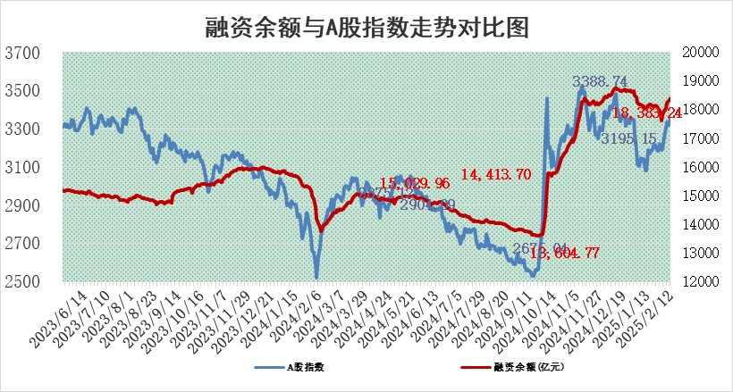

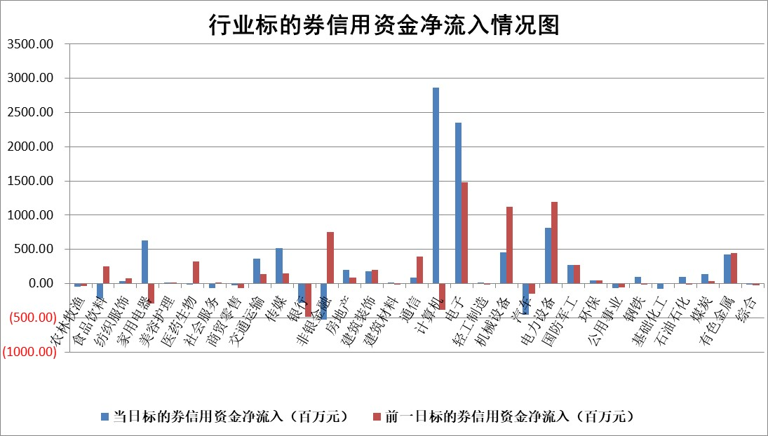

标的基金代码 | 标的基金简称 | 融资余额/市值(%) | 融资余额增幅(%) | 融资买入额/成交金额(%) | （融资余额净增额-融券余额净增额）/市值(‱) | 融券余额降幅(%) | ABS[（融资余额净增额-融券余额净增额）/市值净增额-1](%)
159902 | 华夏中小板ETF | 0.00 | 0.00 | 0.00 | 0.00 | 0.00 | 100.00
159915 | 易方达创业板ETF | 3.05 | -1.53 | 232460.42 | -4.74 | 1.48 | 103.02
159919 | 嘉实沪深300ETF | 0.59 | 0.98 | 4.89 | 0.49 | -10.42 | 99.45
159920 | 华夏恒生ETF | 29.02 | -0.22 | 14.36 | -6.26 | 0.00 | 103.71
159922 | 嘉实中证500ETF | 0.66 | -0.52 | 17.32 | -0.65 | -2.39 | 100.76
159925 | 南方沪深300ETF | 0.90 | 54.14 | 8.71 | 31.62 | 0.00 | 50.22
159928 | 消费ETF | 3.09 | -2.38 | 2.09 | -7.56 | -1.03 | 109.46
159934 | 易方达黄金ETF | 54.63 | -0.04 | 7.62 | -2.15 | 0.00 | 101.61
159939 | 全指信息技术ETF | 0.90 | 1.40 | 76.52 | 1.15 | -2.97 | 99.58
159940 | 全指金融地产ETF | 0.32 | -6.03 | 0.01 | -2.03 | 0.00 | 101.86
159995 | 半导体芯片ETF | 2.50 | -0.68 | 445.22 | -2.06 | -4.01 | 101.25
159997 | 天弘中证电子ETF | 1.95 | 5.57 | 3.70 | 10.30 | -2.63 | 95.98
159998 | 天弘中证计算机主题ETF | 0.55 | -2.88 | 0.23 | -2.20 | -2.64 | 101.66
510050 | 华夏上证50ETF | 2.45 | -1.41 | 195.83 | -3.85 | -16.02 | 103.19
510180 | 华安上证180ETF | 0.53 | -1.87 | 5.32 | -1.23 | -38.91 | 102.09
510880 | 华泰柏瑞红利ETF | 1.00 | -0.69 | 14.09 | -0.74 | -26.96 | 102.86
510900 | 易方达恒生H股ETF | 32.73 | 0.00 | 2.68 | -0.01 | 0.00 | 100.01
511010 | 5年期国债ETF | 3.09 | 9.00 | 0.31 | 25.54 | 0.00 | 17941.15
511380 | 可转债及可交换债券ETF | 1.47 | 2.04 | 28.02 | 2.94 | 0.00 | 92.48
512000 | 全指证券ETF | 6.60 | -1.39 | 34.54 | -9.55 | -1.59 | 103.94
512010 | 沪深300医药卫生ETF | 7.82 | -0.03 | 71.62 | -0.36 | -1.14 | 100.97
512070 | 沪深300非银ETF | 2.58 | -3.75 | 267.91 | -10.08 | -1.29 | 109.04
512400 | 南方中证申万有色金属ETF | 2.97 | -2.65 | 0.43 | -6.71 | 10.23 | 106.98
512580 | 广发中证环保产业ETF | 1.01 | 2.01 | 0.29 | 1.99 | 0.00 | 97.75
512660 | 国泰中证军工ETF | 2.73 | 1.67 | 21.18 | 4.39 | -0.81 | 97.66
512800 | 华宝中证银行ETF | 5.83 | -4.78 | 1.73 | -30.51 | -5.08 | 57.55
512980 | 广发中证传媒ETF | 1.64 | -8.01 | 732.74 | -14.79 | -3.45 | 93.24
515030 | 华夏中证新能源汽车ETF | 1.98 | 2.87 | 4.80 | 3.08 | -26.55 | 97.88
515050 | 华夏中证5G通信主题ETF | 1.01 | -6.33 | 8.13 | -7.07 | -3.30 | 104.44
515070 | 华夏中证人工智能ETF | 3.52 | -2.85 | 11.43 | -10.32 | 0.00 | 103.13
标的股票比较指标 |  | 融资余额/流通A股市值(%) | 融资余额增幅(%) | 融资买入额/成交金额(%) | （融资余额净增额-融券余额净增额）/流通A股市值(‱) | 融券余额降幅(%) | ABS[（融资余额净增额-融券余额净增额）/流通A股市值净增额-1](%)
前十名标的个股 |  | 鹏都农牧 | 美格智能 | 菱电电控 | 青云科技 | 宣亚国际 | 华塑科技
 |  | 东旭光电 | 青云科技 | 海森药业 | 美格智能 | 中远通 | 永信至诚
 |  | 威创股份 | 拓维信息 | 久日新材 | 拓维信息 | 中南文化 | 深水海纳
 |  | 海印股份 | 光线传媒 | 古越龙山 | 凯尔达 | 天润工业 | 贝隆精密
 |  | 广汇汽车 | 龙软科技 | 迅捷兴 | 菱电电控 | 赛维时代 | 宏源药业
 |  | 首航高科 | 昀冢科技 | 圣元环保 | 天融信 | 西部黄金 | 国能日新
 |  | 超华科技 | 唯捷创芯 | 赣粤高速 | 荣旗科技 | 晋西车轴 | 锋尚文化
 |  | 联络互动 | 菱电电控 | 冠农股份 | 南威软件 | 阿特斯 | 宇信科技
 |  | 爱康科技 | 科达利 | 农产品 | 海森药业 | 杭电股份 | 浪潮信息
 |  | 长江健康 | 恒光股份 | 白云机场 | 众智科技 | 热威股份 | 三利谱
后十名标的个股 |  | 海通证券 | 矩阵股份 | 新时达 | 天元宠物 | 三江购物 | 中重科技
 |  | 普利制药 | 精智达 | 艾森股份 | 矩阵股份 | 三维通信 | 新五丰
 |  | 世纪华通 | 万和电气 | 海兰信 | 联创电子 | 黄河旋风 | 正强股份
 |  | 观典防务 | 惠泰医疗 | 成大生物 | 深水海纳 | 莱茵生物 | 卓越新能
 |  | 卓朗科技 | 领益智造 | 内蒙华电 | 永信至诚 | 栖霞建设 | 星辉环材
 |  | 凯撒文化 | 晶升股份 | 海通证券 | 众业达 | 佳电股份 | 大湖股份
 |  | 惠程科技 | 众业达 | 普利制药 | 宁波东力 | 天阳科技 | 华纬科技
 |  | 盛屯矿业 | 深水海纳 | 世纪华通 | 晶升股份 | 盈康生命 | 湖南发展
 |  | 江苏舜天 | 宁波东力 | 观典防务 | 亿晶光电 | 华星创业 | 锦江航运
 |  | 广电网络 | 天元宠物 | 卓朗科技 | 莱宝高科 | 华设集团 | 德林海
说明：1.以上普通交易数据和信用交易数据皆以交易日收盘后数据为基准；2.上述标的证券总数据只计算标的证券市场总数据，不包括从标的证券中调出去标的证券数据，所以与交易所公布的总值略有不同； 3.上述行业采用申万一级行业分类；4.以上标的基金和标的个股中比较的6个指标值中：前5个（从左至右）为正向指标，值越大排名越靠前；第6个为逆向指标，值越小，排名越靠前；5.第6个指标中ABS[]表示求绝对值，其主要用于考量信用资金相对净流入对股价相对净变化的贡献程度；6.数据来源：wind，交易所。

 |  |  |  | 证券代码 | 新增融资余额 | 融资买入额 | 融资买入增幅前10
 |  | 1 | 西部建设 | 002302 | 80643953 | 177472374 | 41%
 |  | 2 | 天键股份 | 301383 | 27855096 | 56831811 | 39%
 |  | 3 | 井松智能 | 688251 | 7040854 | 13763946 | 27%
 |  | 4 | 国电电力 | 600795 | 116116226 | 151740647 | 23%
 |  | 5 | 华立科技 | 301011 | 9342856 | 31199107 | 23%
 |  | 6 | 捷邦科技 | 301326 | 9066090 | 22350547 | 22%
 |  | 7 | 海利尔 | 603639 | 19864834 | 35520613 | 20%
 |  | 8 | 华研精机 | 301138 | 7597460 | 13339451 | 16%
 |  | 9 | 鹏辉能源 | 300438 | 83773067 | 304558811 | 16%
 |  | 10 | 建科股份 | 301115 | 7106455 | 29879412 | 15%

